ERD
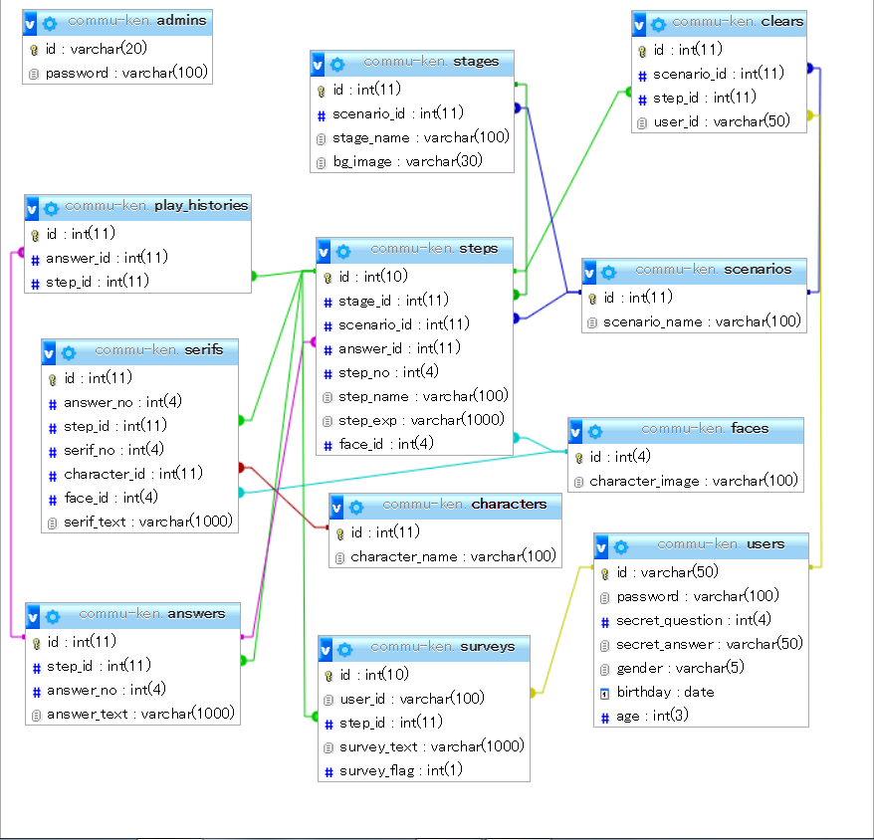

Sheet3
ステップ
-------------
id ( pk )
stage_id ( fk )
scenario_id ( fk )
face_id ( fk )
step_name
step_exp

ステージ
-------------
id ( pk )
scenario_id ( fk )
stage_name
bg_image

セリフ
-------------
id ( pk )
answer_no ( fk )
step_id ( fk )
serif_no ( fk )
character_id ( fk )
face_id ( fk )
stage_name
bg_image

